시각장애인을 위한 위험 감지 음성 서비스
교과목 명 : AI 프로젝트​
초기 프로젝트 기획서 |  | 팀 명 : EchoEyes
 |  | 팀 구성 : 권순민[5a004],김민호[5a008],박한비[5a019]최영주[5b044],김경민[5b004],김태훈[5b010],송민규[5b022]
프로젝트명(주제) | 일상생활에서 격는시각장애인을 위한 위험 감지 음성서비스 보이지 않은 일상의 동반자, 시각을 넘어 소리로 연결되는 일상
프로젝트 개요 | 1. 프로젝트 주제 선정 배경 및 목적 배경: 시각장애인은 일상생활에서 위험 요소를 인식하기 어려워 사고 위험이 높습니다. 독립적인 이동과 생활을 위한 실시간 위험 감지 및 경고 시스템이 필요합니다. 목적: 객체 인식과 음성 경고 시스템을 통해 시각장애인의 안전한 이동을 지원하고, 일상적인 문제(이동, 약물, 행정서류 등)를 해결하여 독립성 과 편리함을 제공합니다. 2. 프로젝트 주제 컨셉 및 타겟 계층 컨셉: 시각장애인을 위한 위험 및 생활 지원 음성 서비스 타겟 계층: 자립적인 생활을 추구하는 시각장애인 3. 프로젝트 특장점 및 유사 제품과의 차별점 특장점 : -실시간 객체 감지 및 음성 피드백 (위험 요소 경고) -일상생활 지원 (약물 식별, 행정서류 읽기, 차량 감지 등) 차별점: 기존 제품은 정보 제공에 중점을 두나, 본 프로젝트는 위험 감지와 실시간 경고에 집중하고, 추가로 일상생활 지원 기능을 제공합니다. |  | 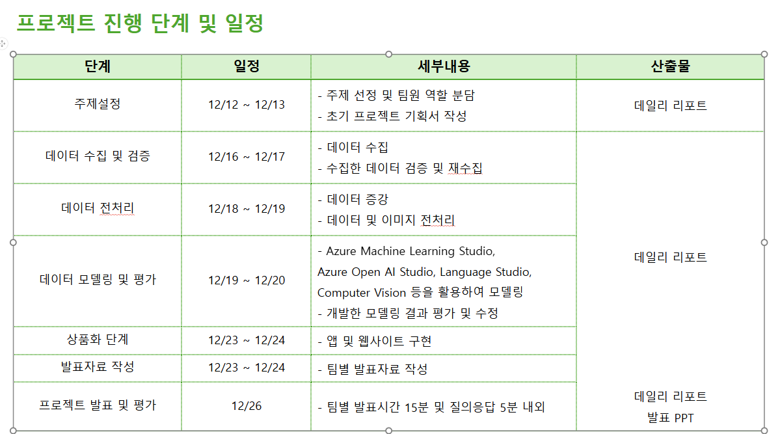
프로젝트 구현방법 및 운영계획 | ●팀 구성원 역할 분담 팀장, PM: 권순민 모델 개발 (객체 감지 및 위험 요소 식별): 송민규, 김태훈, 박한비 모델 개발 (음성 챗봇): 김경민, 최영주, 김민호, 권순민 PPT 및 시연 영상: 박한비 발표자 : 권순민, 송민규, 김경민, 최영주 1. 서비스 차별화를 위한 구현 방법(활용 기술) 및 활용 방안 (1). 객체 감지 및 위험 요소 식별 -기술: YOLO, Azure AI Services -활용: 실시간 객체 감지 및 위험 분석, GPT-4를 통해 위험 요소 설명. (2). 음성 챗봇 -기술: OpenAI, Speech Studio -활용: 실시간 위험 요소에 대해 음성으로 경고. (3). UI -기술: Gradio -활용: 실시간 영상 스트리밍, 객체 감지 결과 및 음성 경고 제공, 사용자와 상호작용하는 인터페이스. ※기능 구현 계획 1. 실시간 객체 감지: YOLO 모델을 사용하여 실시간 영상에서 객체를 감지하고, 위험한 객체에 대해 GPT-4가 설명을 추가합니다. 2. GPT 기반 위험 분석: GPT-4로 감지된 객체에 대해 무엇이 위험한지 상세하게 설명합니다. 3. 음성 합성 (TTS): Azure TTS API를 통해 텍스트 설명을 음성으로 변환하여 경고를 제공합니다. 4. 웹캠 스트리밍 및 UI: Gradio를 사용하여 실시간 스트리밍, 객체 감지 및 음성 경고를 제공하는 직관적인 사용자 인터페이스를 구현합니다. |  | 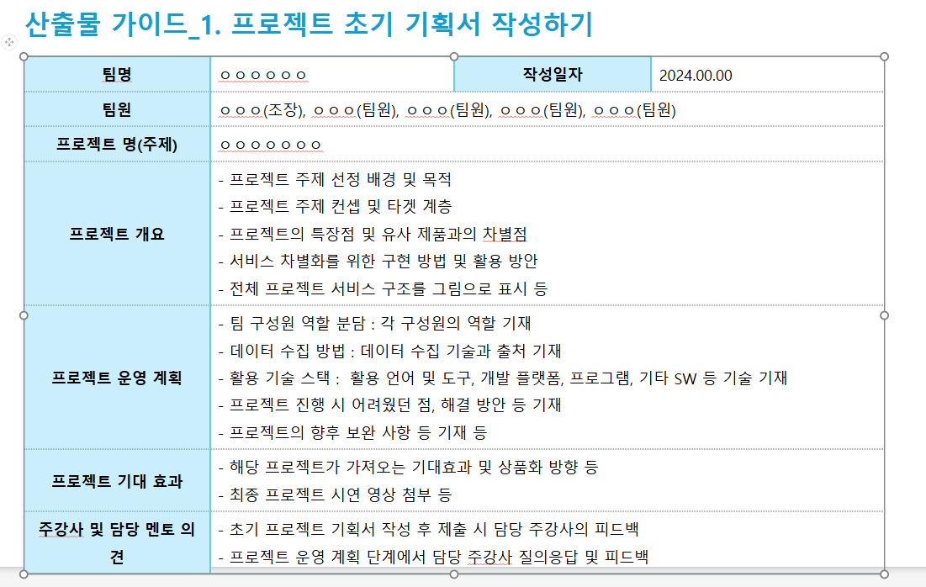

기대효과 | 1. 시각장애인의 이동 자유 증진 -실시간 위험 감지와 안내를 통해 시각장애인이 안전하고 독립적으로 이동할 수 있도록 지원하여 타인 의존도를 줄이고 자립심을 강화. 2. 장애인 이동 안전 실질적 효과 사고 예방: 도로, 건물 등에서 사고를 감지하고 경고하여 장애인 안전 보장. 심리적 안정: 실시간 정보 제공으로 이동 중 불안감 해소 및 안정감 향상. 3. 기술 확장 및 응용 다양한 사용자 확장: 시각장애인 외에도 청각장애인, 고령자, 교통 약자 등 다양한 사용자에게 기술 확장. (청각장애인용 비주얼 알림, 고령자용 보조 시스템) 언어 및 문화적 다양성 지원: 다양한 언어로 TTS 지원하여 글로벌 사용자에게 제공 가능한 솔루션으로 확장. 기술 발전: - 스마트글라스와 연계하여 일상 불편 해결. - 대중교통 정보 제공으로 외출에 대한 두려움 해소 - Azure 객체 감지로 약물 오남용 예방. - 음식물, 행정서류 객체 감지로 일상생활의 편의 증대
담당 주강사 의견 | 메인 기능 구현 - 우선순위 잘정하기 대표님: RAG모델 사용하는 걸 강조하심 동현주임님 :시각장애인-일상생활의 물체색깔,풍경의 색을 챗봇의 음성서비스기능이 추가되면 좋을 것 같음, 다른 팀에 비슷한주제가 있음,,,,,, 차별화 必

